Листовка А4
 |  |  |  | 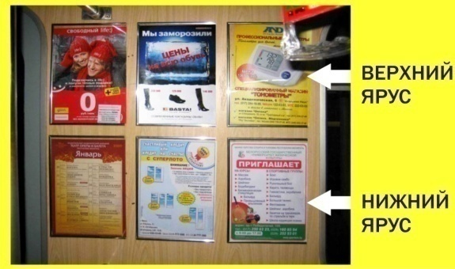

Отдельновисящая листовка А4

Стоимость указана с учетом НДС 20%
Минимальный период размещения - 14 дней
Тарифы действуют с 1 сентября 2013 г.
Размер (кв.см.) | Кол-во вагонов | Размещение: | Кол-во дней проката | Стоимость проката 1 листовки в сутки в 1 вагоне , руб. | Общая стоимость, руб.
А4 = 623,7 см2 21х29,7 см (верхний ярус) | 126 | Московская 2,4-й вагоны | 14 | 5,184 | 9,144,576
 |  | Автозаводская 2,4-й вагоны
А4 = 623,7 см2 21х29,7 см (нижний ярус) | 126 | Московская 2,4-й вагоны | 14 | 4,320 | 7,620,480
 |  | Автозаводская 2,4-й вагоны

А4 = 623,7 см2 21х29,7 см (верхний ярус) | 189 | Московская 1,3,5-й вагоны | 14 | 5,184 | 13,716,864
 |  | Автозаводская 1,3,5-й вагоны
А4 = 623,7 см2 21х29,7 см (нижний ярус) | 189 | Московская 1,3,5-й вагоны | 14 | 4,320 | 11,430,720
 |  | Автозаводская 1,3,5-й вагоны

Расчет на 30 дней:

А4 = 623,7 см2 21х29,7 см (верхний ярус) | 189 | Московская 1,3,5-й вагоны | 30 | 5,184 | 29,393,280
 |  | Автозаводская 1,3,5-й вагоны
А4 = 623,7 см2 21х29,7 см (нижний ярус) | 189 | Московская 1,3,5-й вагоны | 30 | 4,320 | 24,494,400
 |  | Автозаводская 1,3,5-й вагоны

Печать листовок оплачивается дополнительно:
Печать листовок: (c учетом запасных экземпляров, + 25%), плотность бумаги - 150-170 г/м
Для 126 вагонов |  | 168 листовок | 604 800 руб. с НДС
Для 189 вагонов |  | 236 листовок | 849 600 руб. с НДС

 |  | Проект "Реклама в метро.by"
 |  | 8 (017) 3 361 361
 |  | (029) 3 637 637
 |  | (033) 6 637 637
 |  | info@reklama-metro.by

Листовка над дверью
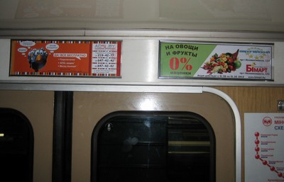

Листовка над дверью вагона

Стоимость указана с учетом НДС 20%
Минимальный период размещения - 14 дней
Тарифы действуют с 1 сентября 2013 г.
Размер (кв.см.) | Количество вагонов | Размещение | Количество дней проката | Стоимость проката 1 листовки в сутки с НДС, рубли | Общая стоимость, рублей | Скидка для Белорусского производителя | Итого к оплате белорусскому производителю,руб.
42,5 см х 13 см (552,5 см2) | 126 | Московская 2,4-й вагоны | 14 | 7,200 | 12,700,800 | 50% | 6,350,400
 |  | Автозаводская 2, 4-й вагоны
42,5 см х 13 см (552,5 см2) | 189 | Московская 1,3,5 -й вагоны | 14 | 7,200 | 19,051,200 | 50% | 9,525,600
 |  | Автозаводская 1,3, 5 -й вагоны

Размер (кв.см.) | Количество вагонов | Размещение | Количество дней проката | Стоимость проката 1 листовки в сутки с НДС, рубли | Общая стоимость, рублей | Скидка для Белорусского производителя | Итого к оплате белорусскому производителю, руб.
42,5 см х 13 см (552,5 см2) | 126 | Московская 2,4-й вагоны | 30 | 7,200 | 27,216,000 | 50% | 13,608,000
 |  | Автозаводская 2, 4-й вагоны
42,5 см х 13 см (552,5 см2) | 189 | Московская 1,3,5 -й вагоны | 30 | 7,200 | 40,824,000 | 50% | 20,412,000
 |  | Автозаводская 1,3, 5 -й вагоны

Печать листовок оплачивается дополнительно!
Печать листовок: (c учетом запасных экземпляров, + 25%), плотность бумаги - 150-170 г/м
Для 126 вагонов |  | 168 листовок | 604 800 руб. с НДС
Для 189 вагонов |  | 236 листовок | 849 600 руб. с НДС

 |  |  | Проект "Реклама в метро.by"
 |  |  | 8 (017) 3 361 361
 |  |  | (029) 3 637 637
 |  |  | (033) 6 637 637
 |  |  | info@reklama-metro.by

Листовка над окном
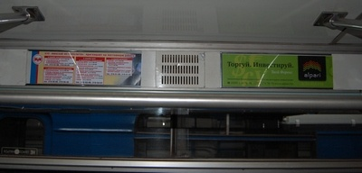

Листовка над окном

Стоимость указана с учетом НДС 20%
Минимальный период размещения - 14 дней
Тарифы действуют с 1 сентября 2013 г.
Размер (кв.см.) | Количество вагонов | Размещение | Количество дней проката | Стоимость проката 1 листовки в сутки с НДС, рубли | Общая стоимость, рублей | Скидка для Белорусского производителя | Итого к оплате белорусскому производителю,руб.
42,5 см х 12,5 см (531,25 см2) | 126 | Московская 2,4-й вагоны | 14 | 6,000 | 10,584,000 | 50% | 5,292,000
 |  | Автозаводская 2, 4-й вагоны
42,5 см х 12,5 см (531,25 см2) | 189 | Московская 1,3,5 -й вагоны | 14 | 6,000 | 15,876,000 | 50% | 7,938,000
 |  | Автозаводская 1,3, 5 -й вагоны

Размер (кв.см.) | Количество вагонов | Размещение | Количество дней проката | Стоимость проката 1 листовки в сутки с НДС, рубли | Общая стоимость, рублей | Скидка для Белорусского производителя | Итого к оплате белорусскому производителю, руб.
42,5 см х 12,5 см (531,25 см2) | 126 | Московская 2,4-й вагоны | 30 | 6,000 | 22,680,000 | 50% | 11,340,000
 |  | Автозаводская 2, 4-й вагоны
42,5 см х 12,5 см (531,25 см2) | 189 | Московская 1,3,5 -й вагоны | 30 | 6,000 | 34,020,000 | 50% | 17,010,000
 |  | Автозаводская 1,3, 5 -й вагоны

Печать листовок оплачивается дополнительно!
Печать листовок: (c учетом запасных экземпляров, + 25%), плотность бумаги - 150-170 г/м
Для 126 вагонов |  | 168 листовок | 604 800 руб. с НДС
Для 189 вагонов |  | 236 листовок | 849 600 руб. с НДС

 |  |  |  | Проект "Реклама в метро.by"
 |  |  |  | 8 (017) 3 361 361
 |  |  |  | (029) 3 637 637
 |  |  |  | (033) 6 637 637
 |  |  |  | info@reklama-metro.by

Щит 120х29
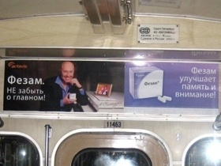

Рекламный щит в вагоне

Стоимость указана с учетом НДС 20%
Минимальный период размещения - 1 месяц
Тарифы действуют с 1 сентября 2013 г.
Минимальное количество щитов - 30 по Московской линии, 33 - по Автозаводской
Формат щита - 120 см х 29 см.
Изготовление 1 щита 48 000 руб.

Размер (кв.см.) | Кол-во вагонов | Размещение: | Период проката | Стоимость проката 1 щита, руб. | Общая стоимость проката, руб. | Общая стоимость изготовления щитов, руб. | Итого прокат+изготовление щитов, руб.
Щит 1200х290 см | 30 | 1 вагон в каждом поезде Московская линия | 1 месяц | 504,000 | 15,120,000 | 1,440,000 | 16,560,000
Щит 1200х290 см | 33 | 1 вагон в каждом поезде Автозаводская линия | 1 месяц | 504,000 | 16,632,000 | 1,584,000 | 18,216,000
 |  |  |  | Проект "Реклама в метро.by"
 |  |  |  | 8 (017) 3 361 361
 |  |  |  | (029) 3 637 637
 |  |  |  | (033) 6 637 637
 |  |  |  | info@reklama-metro.by

Стикеры в припотолочной зоне
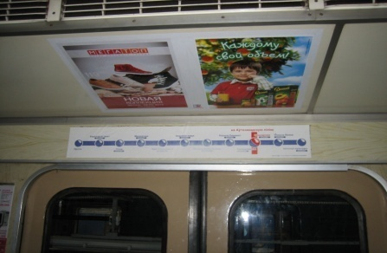

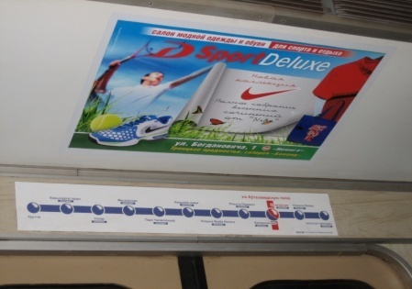
Стикеры в припотолочной зоне

Стоимость указана с учетом НДС 20%
Минимальный период размещения - 21 день
Стикеры размещаются в двух форматах: А3 вертикальный и А2 горизонтальный
Тарифы действуют с 1 сентября 2013 г.

Стикер А3 вертикальный 320х450мм над дверью вагона
 |  | Количество вагонов
 |  | 126 | 189 | 315
Стоимость проката 1 стикера в сутки, руб. С НДС | Стоимость проката за 21 день, руб. с НДС | 7,938,000 | 11,907,000 | 19,845,000
3,000 | Стоимость изготовления тиража , руб. с НДС | 1,411,200 | 1,982,400 | 3,309,600
 | Итоговая стоимость размещения за 21 день с учетом изготовления стикеров | 9,349,200 | 13,889,400 | 23,154,600

Стикер А2 горизонтальный 690х450мм над дверью вагона
 |  | Количество вагонов
 |  | 126 | 189 | 315
Стоимость проката 1 стикера в сутки, руб. С НДС | Стоимость проката за 21 день, руб. с НДС | 19,051,200 | 28,576,800 | 47,628,000
7,200 | Стоимость изготовления тиража , руб. с НДС | 4,032,000 | 5,664,000 | 9,456,000
 | Итоговая стоимость размещения за 21 день с учетом изготовления стикеров | 23,083,200 | 34,240,800 | 57,084,000

 |  | Проект "Реклама в метро.by"
 |  | 8 (017) 3 361 361
 |  | (029) 3 637 637
 |  | (033) 6 637 637
 |  | info@reklama-metro.by

